Sayfa1
Test Senaryosu Şablonu
İşlevsel Olmayan Tanım | İşlev Tanımı | TS ID/Numarası | TS/TD Adı | Test Adımları | Test Veri | Beklenen Sonuç | Sonuç | Hata No | Gerçekleşen Sonuç
 | Kullanıcı adı girme | TD-00 | KULLANICI ADI DENEME | 1.CHROME TARAYICISINA GİRİLİR.2.KULLANCI ADINA VERİLER GİRİLİR | .https://ubs.ikc.edu.tr/# KULLANICI ADI:MESUT | HATA MESAJI VERİMESİ | GEÇTİ
 | Şifre girme | TD-01 | ŞİFRE DENEME | 1.CHROME TARAYICISINA GİRİLİR.2.ŞİFRE VERİLERİ GİRİLİR | .https://ubs.ikc.edu.tr/# KULLANICI ŞİFRE:123 | HATA MESAJI VERİMESİ | GEÇTİ
 | KULLANCI ADI ŞİFRE TEXT BOXUNA BOŞ BIRAKIP GİRME | TD-02 | KULLANCI ADI VE ŞİFRE DENEME | 1.CHROME TARAYICISINA GİRİLİR.2.ŞİFRE VERİLERİ GİRİLİR | .https://ubs.ikc.edu.tr/# KULLANICI ADI: ŞİFRE: | HATA MESAJI VERİMESİ | GEÇTİ
 | E-devlet ile giriş yapmak | TD-03 | E DEVLET İLE GİRİŞ DENEME | 1.CHROME TARAYICISINA GİRİLİR. 2. E-DEVLET İLE GİRİŞ YAPA TIKLANIR | .https://ubs.ikc.edu.tr/# | E-DEVLETE GİRİŞ SAYFASINA YÖNLENDİRME YAPMASI | GEÇTİ
 | GİRİŞ YAPAMIYOR MUSUNUZ (ŞİFRE Mİ,KULLANICI ADINI UNUTTUM) | TD-04 | GİRİŞ YAPAMIYOR MUSUNUZ DENEME | 1.CHROME TARAYICISINA GİRİLİR. 2. GİRİŞ YAPAMIYOR MUSUNUZ TIKLANIR | .https://ubs.ikc.edu.tr/# | PAROLA HATIRLATMA FORMU SAYFASINA YÖNLENDİRME YAPMASI | GEÇTİ
 | PAROLA HATIRLATMA FORMU TC NO 11 HANE Mİ | TD-05 | TC KİMLİK NO DENEME | 1.CHROME TARAYICISINA GİRİLİR. 2. GİRİŞ YAPAMIYOR MUSUNUZ TIKLANIR | https://ubs.ikc.edu.tr/account/forgotpassword | MAX TC NO 11 HANEOLMALI | KALDI | 1 | 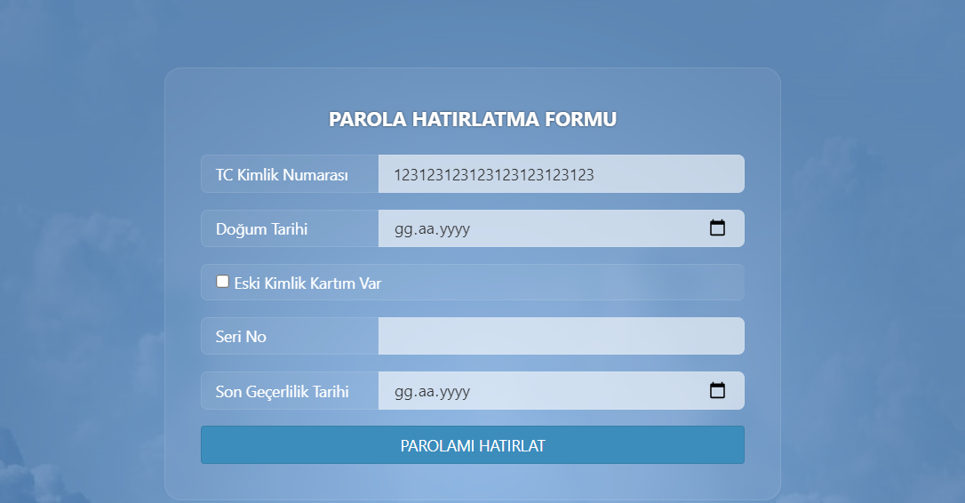
 | PAROLA HATIRLATMA FORMU DOĞUM TARİHİ GÜN AY YIL MI BAŞKA KARAKTER GİRİLE BİLİYOR MU | TD-06 | DOĞUM TARİHİ DENEME | 1.CHROME TARAYICISINA GİRİLİR. 2. GİRİŞ YAPAMIYOR MUSUNUZ TIKLANIR | https://ubs.ikc.edu.tr/account/forgotpassword | GG.AA.YYYY ŞEKLİNDE OLMASI GEREKİR | GEÇTİ
 | PAROLA HATIRLATMA FORMU DOĞUM TARİHİ ÇOK ESKİ TARİHLER GİRİLEBİLİYOR MU | TD-07 | DOĞUM TARİHİ DENEME | 1.CHROME TARAYICISINA GİRİLİR. 2. GİRİŞ YAPAMIYOR MUSUNUZ TIKLANIR | https://ubs.ikc.edu.tr/account/forgotpassword TARİH:01.02.0004 | BELLİ BİR TARİHTEN ÖTEYE YIL GİRİLMEMESİ GEREKİR | KALDI | 2 | 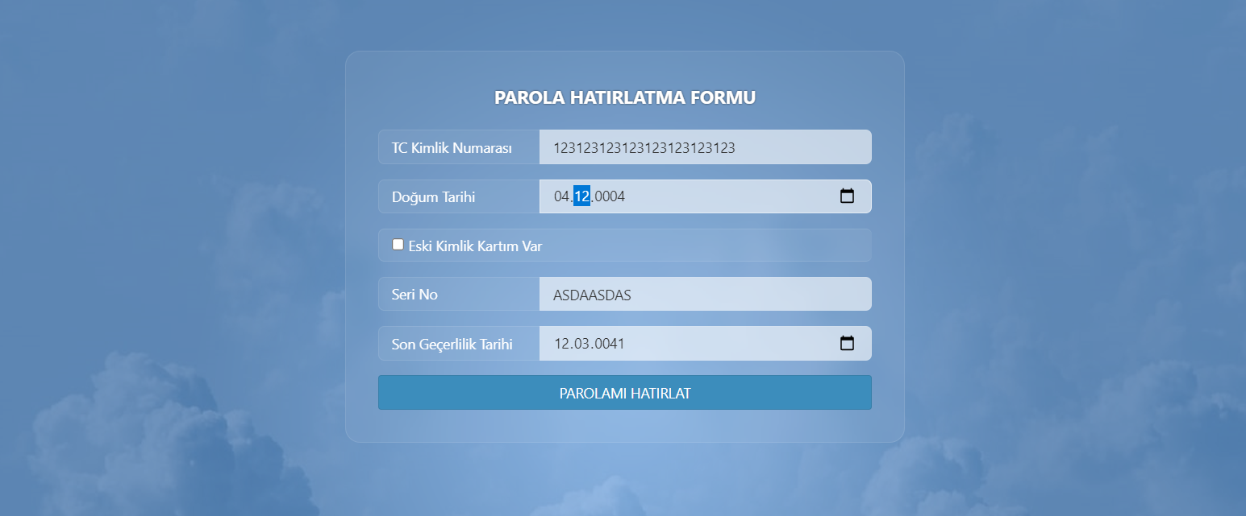
 | SERİ NO'UNA HARF GİRİLEBİLİYOR MU | TD-08 | SERİ NO DENEME | 1.CHROME TARAYICISINA GİRİLİR. 2.SERİ NO UNA VERİLER GİRİLİR | https://ubs.ikc.edu.tr/account/forgotpassword SERİ NO:ASDASD | SERİ NO HARF GİRİLMEMELİ SADECE SAYI GİRİLMELİ | KALDI | 3
 | ESKİ KİMLİK KARTIM VARA TIKLANDIĞINDA SERİ KODU SERİ NO GÖSTERMESİ | TD-09 | ESKİ KİMLİK KARTI DENEME | 1.CHROME TARAYICISINA GİRİLİR. 2.ESKİ KİMLİK KARTI RADİO BUTONUNA TIKLANIR | https://ubs.ikc.edu.tr/account/forgotpassword | ESKİ KİMLİK KARTI RADİO BUTONUNA TIKLANILDIĞIN DA SERİ NO VE SERİ KODU GÖSTERMELİ | GEÇTİ
 | ANA SAYFADA İNSTAGRAM SAYFASINA GİRMEK | TD-10 | İNSTAGRAM SİMGESİ DENEME | 1.CHROME TARAYICISINA GİRİLİR.2.İNSTAGRAM SEMBOLUNA TIKLANILIR | .https://ubs.ikc.edu.tr/# | İNSTAGRAM SAYFASINA YÖNLENDİRMESİNE GEREKİR | KALDI | 4

